CollectiveAccess
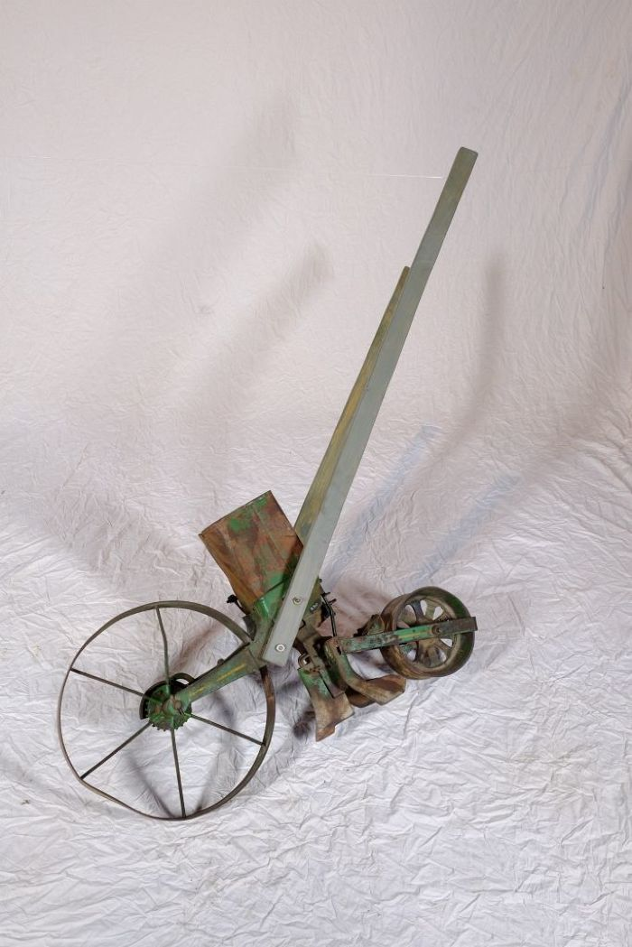
Image | Object | Description | Date
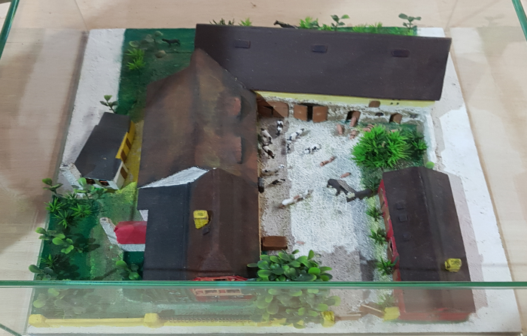 | Der Dreiseithof „Einigkeit 4“ (R02) | Die Ausstellung "LandKultur" befindet sich auf dem Dreiseithof "Eingikeit 4" in Polenz. Johann Gottfried Günther (1758 – 1813) erbaute diesen Hof um 1800. Es wird angenommen, dass schon davor eine Bebauung des Grundstücks existierte, diese ist jedoch nicht belegt. Familie Günther lebte von der Landwirtschaft. Der Sohn Johann Gottfrieds, der ebenfalls Johann Gottfried hieß, wird in Quellen als „Pferdner“ erwähnt. Das bedeutet, dass er mindestens 2 Pferde zur Bestellung seines Ackers hielt. Er lebte auf dem Hof mit seiner Frau, zwei Kindern, einem Knecht und einer Magd. Von Johann Gottfried (dem jüngeren) ging der Hof 1866 an dessen zweiten Sohn Heinrich Wilhelm Günther über. Dieser übergab ihn um die Jahrhundertwende wiederum an seinen Sohn Otto Günther. 1931 kaufte Ottos Sohn Martin Günther den Hof von seinem Vater und löste außerdem seinen Bruder Fritz mit einer Hypothek (6.000 RM) aus. 1959 trat Martin Günther der LPG (Landwirtschaftliche Produktionsgenossenschaft) „Einigkeit“ bei, welcher der Hof heute seinen Namen verdankt. Martin Günther sollte der letzte „Günther“ auf dem Hof werden - sein einziger Sohn Andreas ging nach Westdeutschland. 1983 verstarb Martin Günther, 1989 seine Witwe Margarethe und 1991 seine Tochter Sigrid. Der Hof wurde 2003 zwangsversteigert und bietet heute dem Verein „Einigkeit 4“ ein Zuhause.
 | Dibbelmaschine (A1230) | Mit einer Dibbelmaschine konnten in einem Arbeitsschritt Saatrinnen gezogen, die Saat gleichmäßig ausgebracht und die Saatrinnen wieder verschlossen werden. Das Saatgut wurde in den Saatgutbehälter eingefüllt. Unter diesem Behälter befindet sich eine Säschar. Als Säschar wird die Klinge zum Ziehen der Furche bezeichnet. Wurde die Dibbelmaschine über den Acker geschoben, zog die Säschar eine Furche und das Saatgut fiel anschließend hinein. Hinter der Säschar befindet sich ein Schleppbalken, welcher dazu diente, die Saatrinne wieder zu verschließen.
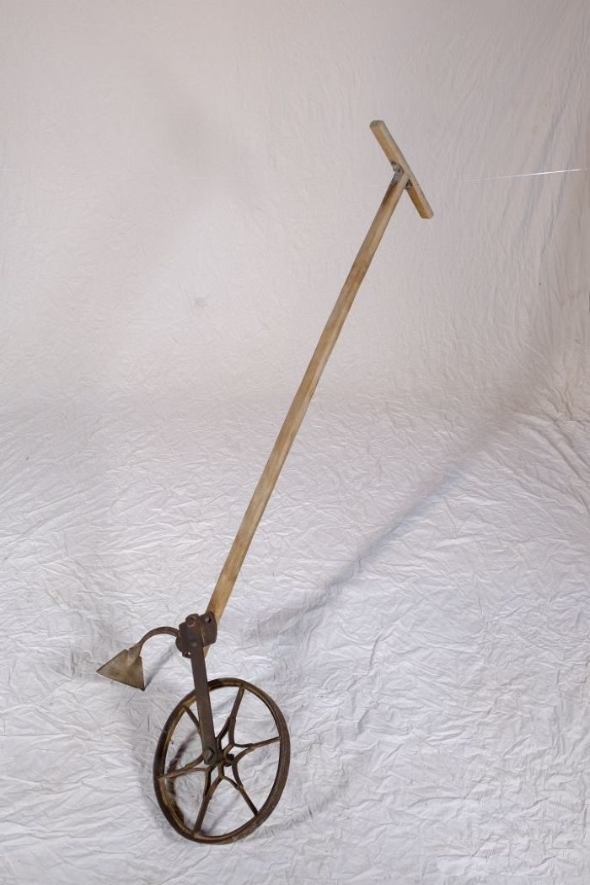
 | Radhacke (A1205) | Eine Radhacke diente zur Pflege des Ackers und zum Unterheben von Unkraut zwischen den Pflanzreihen. Mit einer Radhacke konnte eine wesentlich größere Fläche als beispielsweise mit einer Handhacken mit langem Stiel bearbeitet werden.
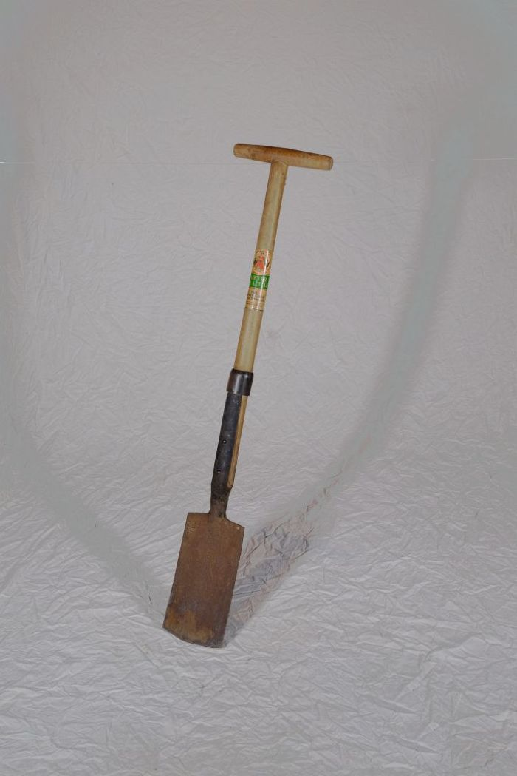
 | Rodespaten "Ketzin" (A1213) | Der Rodespaten diente vor allem zur Bearbeitung gröberer Böden. Das Etikett zeigt die Aufschrift "Meyer-Qualität - Aus einem Stück geschmiedet - Rodespaten Ketzin". Das Modell "Ketzin" wird auch heute noch von der Firma "Meyer" hergestellt und als "der Spaten für das Grobe" beworben.

